EXUF17CEES
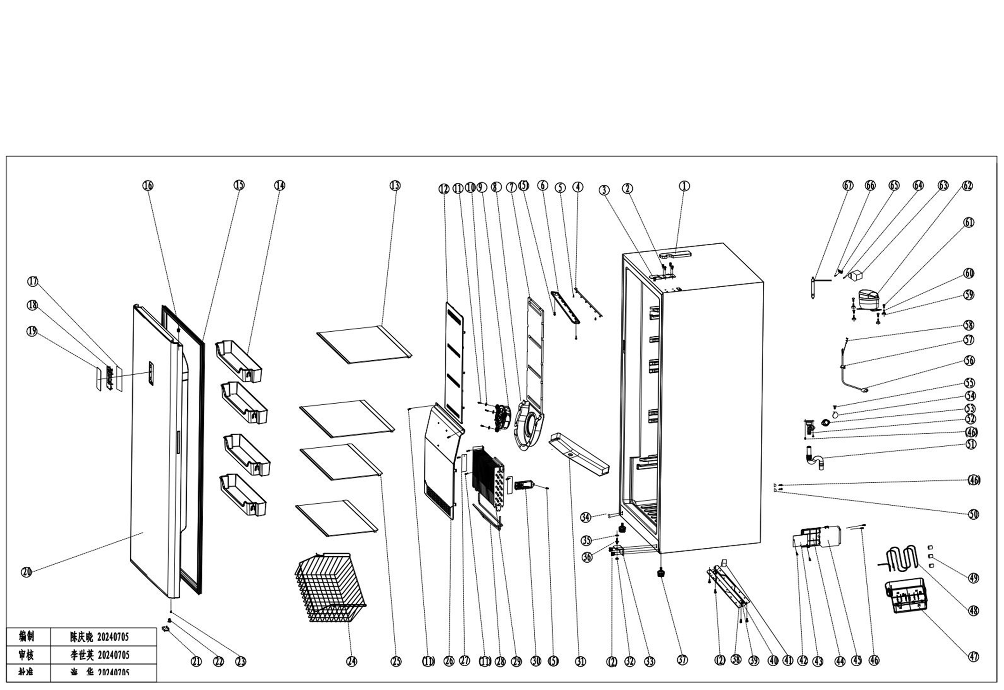
Model: EXUF17CEES
NO |  | PART DESCRIPTION (ENG) | PART DESCRIPTION (CN) | QTY
1 | 1.02.05.02.039 | Upper Hinge Cover (right ) | 上铰链盖 | 1
2 | 1.05.03.03.033 | Hinge Fixing Screw 6×16 | 带垫机攻(ROHS)6×16 | 12
3 | 1.05.06.03.511 | Upper Hinge Assy (right) | 上铰链组件 | 1
4 | 1.01.03.03.192R | LED light | LED灯板 | 1
5 | 1.05.02.02.007 | 845 SS Screw | 845不锈钢3.9×16 | 5
6 | 1.02.11.03.101 | LED light cover | LED灯罩(半透明) | 1
7 | 1.06.15.11.087 | Foam of upper air channel | 上风道泡沫 | 1
8 | 1.02.11.03.176 | Fan cover | 风机罩 | 1
9 | 1.01.06.04.019R | Fan Motor 12V | 直流风机（12V/直径140离心扇叶） | 1
10 | 1.05.02.05.014 | SS flat washer tM5 | 不锈钢平垫M5 | 3
11 | 1.05.02.02.004 | SS screw 3.5×13 | 845不锈钢3.5×13 | 9
12 | 1.02.04.02.131 | Upper air channel cover | 上风道板 | 1
13 | 1.05.31.11.117 | Glass shelf Assy Ⅰ | 玻璃搁架组件Ⅰ | 2
14 | 1.02.03.11.512 | Door shelf | 门上搁架 | 4
15 | 1.05.35.01.563 | Door Gasket | 门封条 | 1
16 | 1.02.01.15.167 | Door sleeve | 上门轴套(ROHS) | 1
17 | 1.01.02.03.105R | Display board | 显示板 | 1
18 | 1.02.01.15.164 | Display fixing plate | 显示固定板(ROHS) | 1
19 | 1.01.03.10.144 | Display panel | 显示面贴 | 1
20 | 3.12.05.02.0260 | Door Assy ss look | 门体 | 1
22 | 1.02.09.02.013 | Hinge sleeve | 铰链轴座 | 1
23 | 1.05.01.02.008R | Screw 4.2*13 | 845自攻4.2*13 | 1
24 | 1.05.08.10.090 | basket | 网篮(ROHS) | 1
25 | 1.05.31.11.129 | Glass shelf Assy Ⅰ | 玻璃搁架组件Ⅰ-480 | 1
26 | 1.02.04.02.132 | Lower air channel cover | 下风道板 | 1
27 | 3.5.2.02.0952 | Evaporator pressure plate | 蒸发器压板 | 2
28 | 1.01.07.02.124 | Heating Tube | 加热管 | 1
29 | 1.05.20.01.529 | Fin evaporator | 蒸发器(ROHS) | 1
30 | 1.02.20.07.093R | Temperature sensor cover | 温控探头罩 | 1
31 | 3.5.2.02.0944 | Drain tray | 流水板 | 1
32 | 1.05.03.04.048 | Nut M8 | 六角法兰面螺母(ROHS) | 1
33 | 1.05.06.05.535 | Lower hinge | 下铰链组件 | 1
35 | 1.02.09.02.027 | Hinge gasket | 铰链垫片 | 1
37 | 1.02.12.06.017 | Adjustable foot | 可调底脚 | 2
38 | 3.5.2.02.1115 | Compressor base plate | 压缩机底板 | 1
39 | 1.05.05.09.004 | Axle | 轮轴 | 2
40 | 1.02.09.02.018 | Wheel | 轮轱(PP) | 2
41 | 3.5.2.02.1069 | Cover of roller | 脚轮罩壳 | 1
42 | 1.05.02.02.026 | SS screw 2.9×9.5 | 845不锈钢2.9×9.5 | 2
43 | 1.01.02.02.165R | Integrated Main Contronl Board | 主变一体板 | 1
44 | 1.02.11.03.209 | Electric control box cover | 电控盒盖 | 1
45 | 1.02.11.03.210 | Electric control box | 电控盒 | 1
46 | 1.05.03.02.001 | Big head screw 4X12 | 大扁头自攻4×12 | 6
47 | 1.02.03.04.092 | Water tray | 接水盘 | 1
48 | 1.03.21.10.035 | Evaporating pipe | 蒸发管 | 1
56 | 1.01.01.01.01012R | Power Supply Cord | 电源线 | 1
58 | 1.05.01.01.019R | 818 Screw M4×8 (Galvanized ) | 818螺钉M4×8（镀锌） | 2
59 | 1.03.01.01.786 | Compressor | 压缩机 | 1
67 | 1.03.30.03.034 | Filter | 过滤器 | 1

